Sheet1
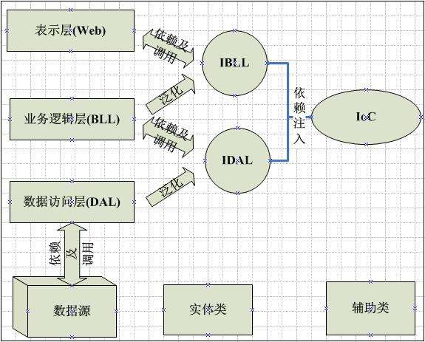

Sheet2
上层应用Application

下层业务模块Bussiness1
下层业务模块Bussiness2

上层应用Application

interface

下层业务模块Bussiness1
下层业务模块Bussiness2

下层业务模块Bussiness1_Version1

Sheet3
Application

UI层

职责清晰

Common

BLL层

DAL层

